エビデンス
ケースNo
キャプチャ

取得SQL

取得SQL

期待

結果

 | OK | OK | OK | OK | OK | OK | OK | OK | OK | OK
 | OK | OK | OK | OK | OK | OK | OK | OK | OK | OK

サンプル集No1
サンプル集

No.1
 | UT作成／実施チェックリスト
 | 共通確認
 |  | ・そもそも修正内容を網羅していますか？

 |  |  | 以下ような実例があります。極端な例のようですが、過去に頻発しています。
 |  |  | （内容は一部改変しています。）

 |  |  |  | 【障害内容】
 |  |  |  |  | 種別：4（そのほか）作業項目：初期値（' '半角スペース2桁）
 |  |  |  |  | を持つ履歴データをCSV出力しようとすると、システムエラーとなる。

 |  |  |  | 【直接原因】
 |  |  |  |  | 初期値を考慮せず、isEmptyメソッドを利用して、判定を行っていたため、
 |  |  |  |  | 対象のマスタ取得時に初期値に該当するデータがなくシステムエラーとなった。
 |  |  |  |  | 判定をisBlankでスペースの際もマスタに検索を行わないようにする。

 |  |  | UT仕様書は以下のような確認項目が一件だけ存在していました。

 |  |  |  | 区分1 （確認処理） |  | CSVボタン押下
 |  |  |  | 区分2 （確認ポイント） |  | 正常系
 |  |  |  | 区分3 （確認内容） |  | CSV出力処理
 |  |  |  | テスト条件 |  | 「種別」：4（そのほか）「作業項目」：初期値（' '半角スペース2桁）
 |  |  |  |  |  |  | の履歴レコードをもつ顧客
 |  |  |  | 予想結果(確認項目)① |  | システムエラーにならずにCSVが出力されること
 |  |  |  | 予想結果(確認項目)② |  | 「種別」：そのほか 「作業項目」：未設定のデータについて、
 |  |  |  |  |  |  |  | 「作業項目」が空欄で出力されること

 |  |  | 【問題点①】自分が変更した条件のtrueのケースのみを確認しています。
 |  |  |  | isEmpty→isBlankの変更とはいえ、falseのケースを確認していないのはよくありません。
 |  |  |  | 「ここは単純な変更だから」「たいしたことないから」で基準を変えないようにしましょう。

 |  |  |  | 「作業項目」が初期値（' '半角スペース2桁）以外になったケースについて試験を追加します。

 |  |  | 障害の修正箇所については上記の二件で確認できそうです。

 |  |  | 念のため、ソースの差分を確認します。(左右の色のついている箇所が差分）
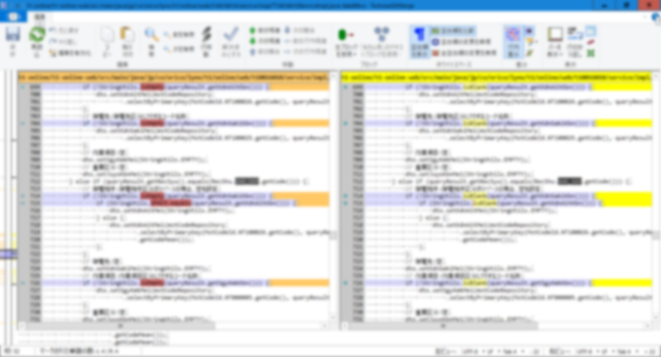

!

ここだけが障害修正箇所

 |  |  | 全体で22か所にisEmpty→isBlankの修正が行われていました。

 |  |  | 【問題点②】修正した箇所を網羅していない。

 |  |  | CSV出力になるので、同時にいくつかの項目の修正は確認できるでしょう。
 |  |  | ただ、予想結果では「種別」：そのほか 「作業項目」：未設定のデータのみを確認しているので、
 |  |  | 問題があっても検出できません。
 |  |  | 変更を行った各項目に対して、空白またはnullまたはスペースが設定されるのかを確認し、
 |  |  | 試験を実施する必要があります。

 |  |  | さらに、問題として、本画面では2種類のCSVを出力できるのですが、
 |  |  | 修正は両方のCSVに及んでいました。
 |  |  | 片方のCSVは修正したにも関わらず、出力の確認すらしていなかったことになります。

 |  |  | 唯一確認した試験項目のエビデンスも確認してみましょう。
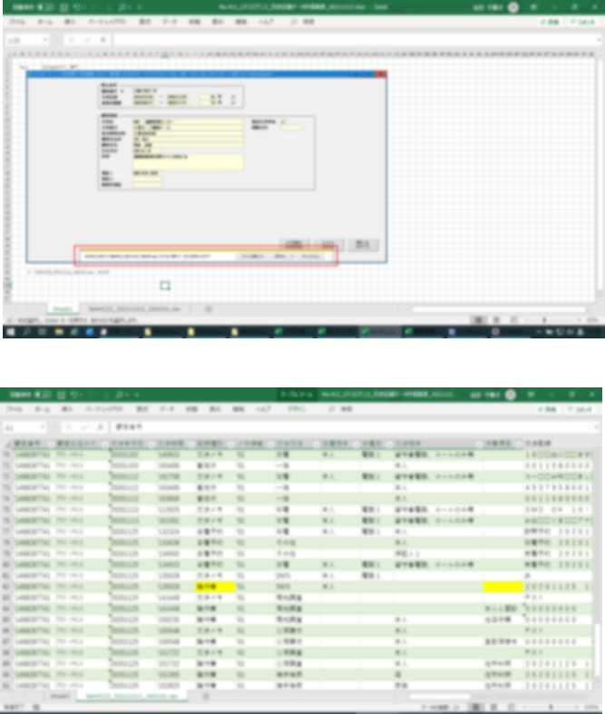

 |  |  | 実行した画面と出力されたCSVのみです。

 |  |  | 【問題点③】試験に使用したデータがエビデンスとして残っていない。

 |  |  | CSVを出すためにはDBを検索する必要があります。

 |  |  | 確認項目は
 |  |  | 「種別」：そのほか 「作業項目」：未設定のデータについて、「作業項目」が空欄で出力されること

 |  |  | となっているので、画面で入力した条件に合致するデータが正しくDBに登録されていることが確認できないと
 |  |  | CSVが正しいのか判定は行えません。

 |  |  | また、既存のデータからそれっぽいものを探すのではなく、条件に一致するテストデータを作成することも重要です。

